合并一页
简谐振动实验图表与详细图例（合并一页）

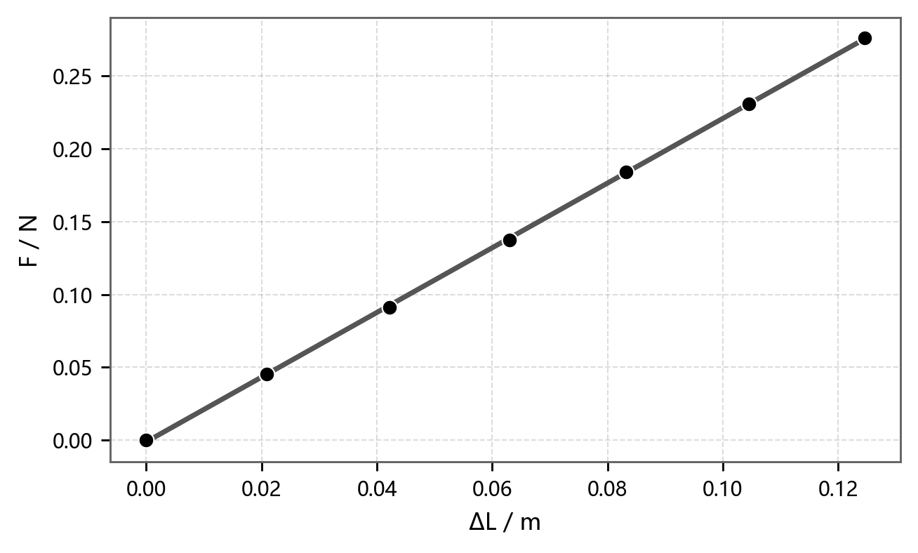

图1 焦利秤法：弹簧1劲度系数 |  | 图2 焦利秤法：弹簧2劲度系数
F = a + kΔL |  | F = a + kΔL
方程 | F = a + kΔL | 方程 | F = a + kΔL
绘图 | F - ΔL | 绘图 | F - ΔL
图例 | ● 实验数据；━ 线性拟合 | 图例 | ● 实验数据；━ 线性拟合
截距 a | -0.001207 ± 0.000833 N | 截距 a | -0.000442 ± 0.000379 N
斜率 k | 2.22058 ± 0.011086 N/m | 斜率 k | 2.525543 ± 0.005755 N/m
Pearson's r | 0.999938 | Pearson's r | 0.999987
R²(COD) | 0.999875 | R²(COD) | 0.999974
物理量 | k1 = 2.2206 N/m | 物理量 | k2 = 2.5255 N/m

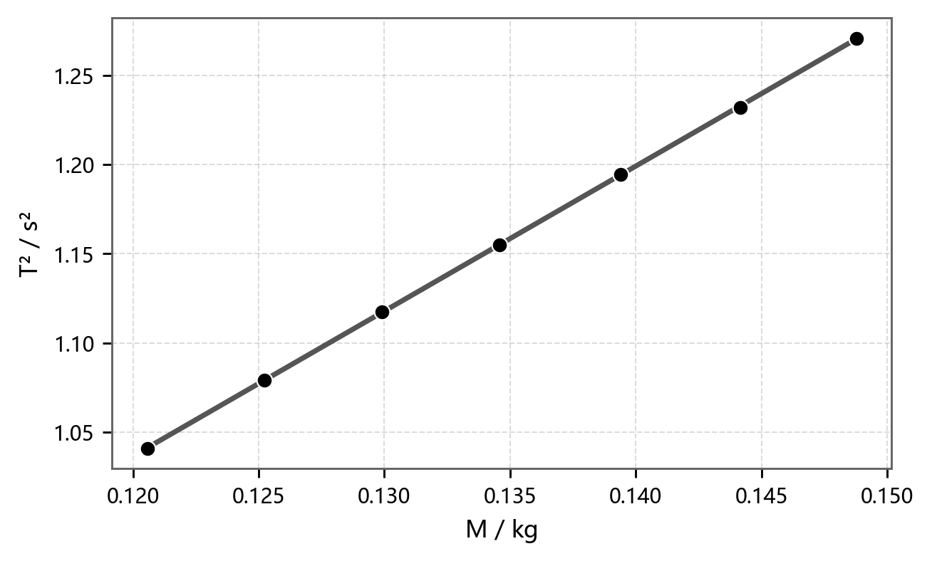
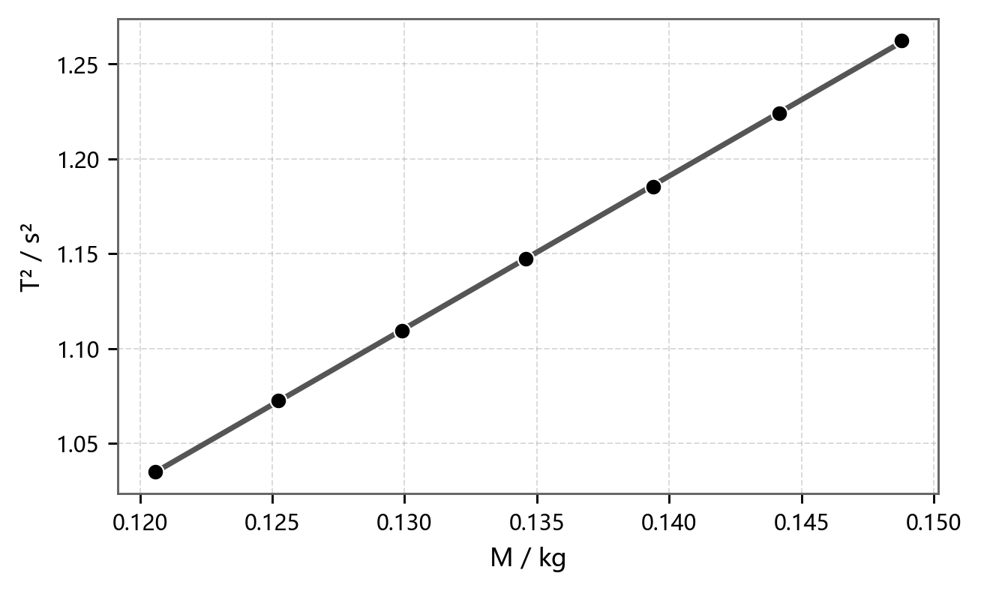
图3 水平状态：T²-M 关系 |  | 图4 斜面1：T²-M 关系
T² = a + kM |  | T² = a + kM
方程 | T² = a + kM | 方程 | T² = a + kM
绘图 | T² - M | 绘图 | T² - M
图例 | ● 实验数据；━ 线性拟合 | 图例 | ● 实验数据；━ 线性拟合
截距 a | 0.062375 ± 0.002651 s² | 截距 a | 0.064953 ± 0.003447 s²
斜率 k | 8.119147 ± 0.019641 s²/kg | 斜率 k | 8.042514 ± 0.025532 s²/kg
Pearson's r | 0.999985 | Pearson's r | 0.999975
R²(COD) | 0.999971 | R²(COD) | 0.99995
换算结果 | K=4π²/k=4.8624 N/m | 换算结果 | K=4.9087 N/m, m0=8.076 g


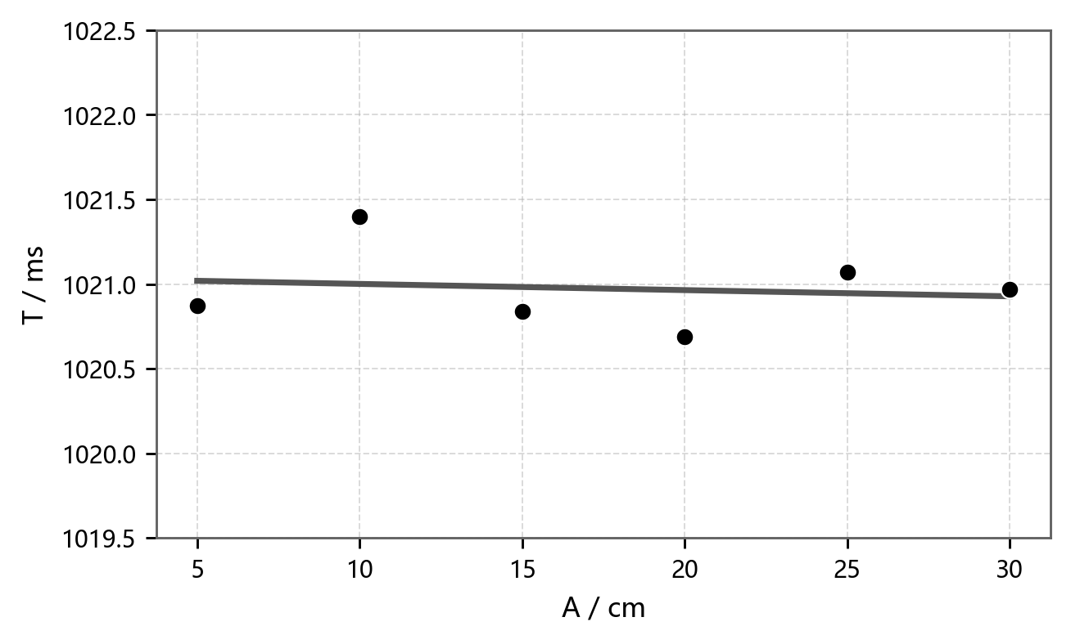
图5 斜面2：T²-M 关系 |  | 图6 振幅 A 与周期 T 的关系
T² = a + kM |  | T = a + kA
方程 | T² = a + kM | 方程 | T = a + kA
绘图 | T² - M | 绘图 | T - A
图例 | ● 实验数据；━ 线性拟合 | 图例 | ● 实验数据；━ 线性拟合
截距 a | 0.063836 ± 0.003427 s² | 截距 a | 1021.037333 ± 0.25251 ms
斜率 k | 8.051076 ± 0.025386 s²/kg | 斜率 k | -0.003657 ± 0.012968 ms/cm
Pearson's r | 0.999975 | Pearson's r | -0.139628
R²(COD) | 0.99995 | R²(COD) | 0.019496
换算结果 | K=4.9035 N/m, m0=7.929 g | 统计量 | Tmean=1020.973 ms, s=0.245 ms

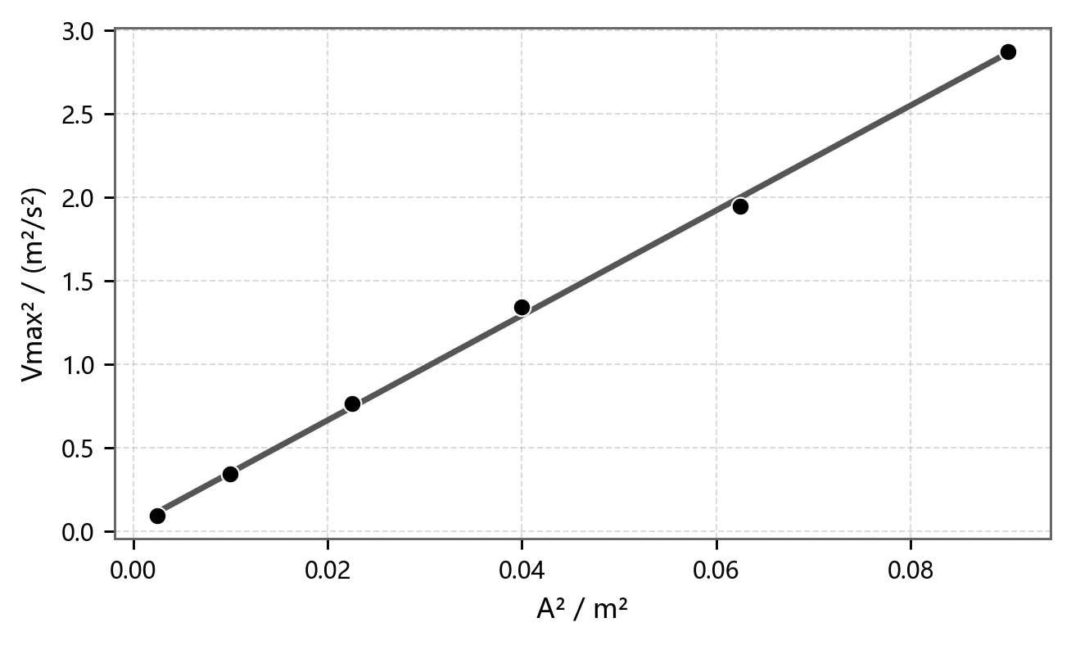
图7 Vmax² 与 A² 的能量关系 |  | 主要结果汇总
Vmax² = a + kA² |  | 项目 | 结果
方程 | Vmax² = a + kA² | 焦利秤法 | k1+k2=4.7461 N/m
绘图 | Vmax² - A² | 水平周期法 | K=4.8624 N/m, m0=7.683 g
图例 | ● 实验数据；━ 线性拟合 | 斜面1 | K=4.9087 N/m, m0=8.076 g
截距 a | 0.03443 ± 0.025848 m²/s² | 斜面2 | K=4.9035 N/m, m0=7.929 g
斜率 k | 31.434954 ± 0.530978 s^-2 | 振幅-周期 | Tmean=1020.973 ms
Pearson's r | 0.99943 | 结论 | 倾角影响不明显；周期基本与振幅无关
R²(COD) | 0.99886
K值 | K=4.0319 N/m；另算 4.0175 N/m

